安全隐患报告导入模板
评估部门 | 是否适用 | 安全隐患名称* | 安全隐患描述* | 隐患等级* | 隐患类别* | 隐患类型* | 隐患分类* | 隐患来源* | 发现时间* | 整改期限*
运行标准技术部 |  | 公司航班综合保障系统中部分模块长期没有维护，导致显示结果于实际运行不符的隐患，导致误导值班员做出错误决策 | 公司航班综合保障系统中“机场有效期监控”模块未及时更新，其中班加罗尔、河内、宁波、香港、达沃等机场均已超过预计失效时间，系统状态仍显示“已提交申请”，而实际已变更为备降场。该信息未同步更新，可能误导其他部门在实际运行中使用非运规机场进行航线编排和备降场选择，导致航班编排至非运规机场或在非许可机场落地及备降，构成合规和运行风险。 | 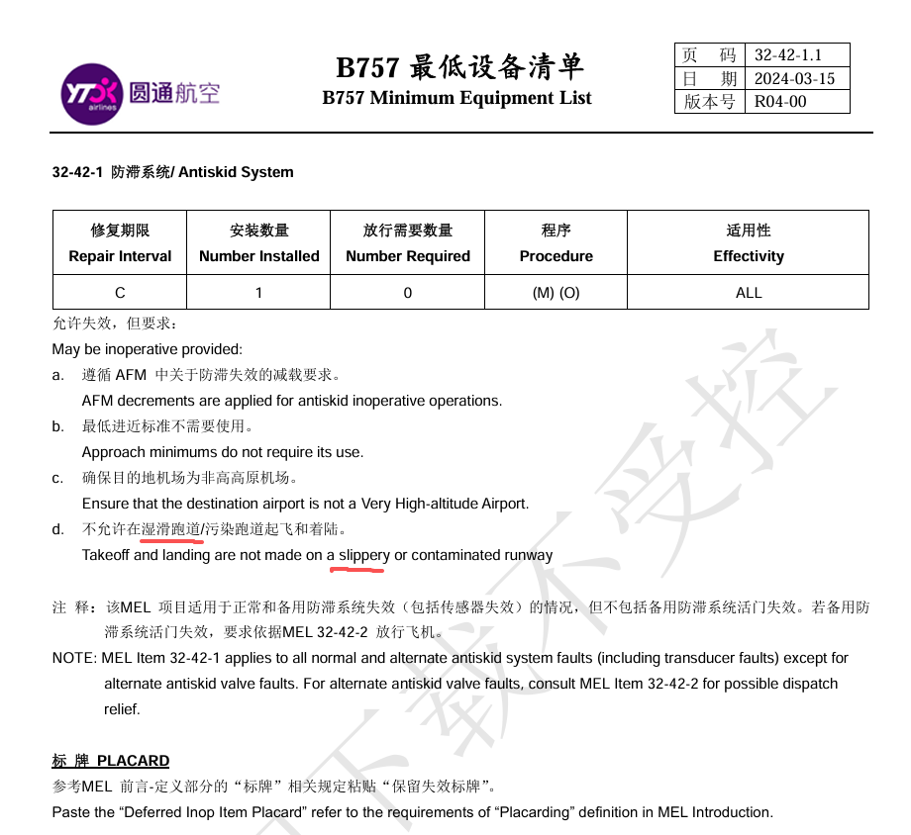 一般安全隐患 | 其他 | 管理上的缺陷 | 运行控制 | 单位自查 | 2026-08-13 | 2026-09-30
维修工程部 |  | 机务在办理完飞机的MEL后，未按工作要求及时录入FOC系统，仅发送邮件或口头通知飞行签派员，易导致MEL信息遗漏 | 飞机办理的故障保留MEL和CDL等项目，机务未及时录入FOC系统，仅发送邮件或口头通知飞行签派员，飞行签派员人工交接MEL信息，易造成MEL信息遗漏，飞行签派员违规放行。 | 一般安全隐患 | 其他 | 人的不安全行为 | 运行控制 | 单位自查 | 2026-08-14 | 2026-09-30
运行标准技术部 |  | 雷雨天气下飞机绕飞要求，手册规定不一致，导致值班员实际工作执行错误。 | 圆通航空《运行手册》13.2.2绕飞雷雨规定章节要求：禁止从有强烈回波的两云体之间穿越，如果判断云的强度减弱，可以从两云之间穿越，但两云体之间距离不少于60公里；而《飞行签派手册》6.5.7.5雷雨章节规定：两个云体之间不少于20公里时，方可从中间通过。 两本手册条款之间对雷雨天气下飞机绕飞的运行限制存在不一致，可能导致飞行签派员和机组对雷雨天气下的运行标准和操作要求产生误解或选择性执行，进而可能引发飞机误入雷雨区域，遭遇雷击、积冰、颠簸等危险情况，造成飞机损伤，危害机组人身安全等严重后果。 | 一般安全隐患 | 其他 | 管理上的缺陷 | 运行控制 | 单位自查 | 2026-09-08 | 2026-09-30
运行控制中心 |  | 复杂天气绕飞后燃油趋势监控和备降决策点管理不足，存在燃油状态恶化风险 | 国际航线飞行时间长，雷雨绕飞、等待、流量控制和目的地天气变化可能持续消耗计划外燃油。若机组未按规定定时检查并记录剩余燃油，未将实际耗油与运行飞行计划持续比较，或未提前明确最低备降决策油量，可能在接近目的地后才发现备降选择受限。 | 一般安全隐患 | 其他 | 人的不安全行为 | 飞行安全 | 单位自查 | 2026-09-14 | 2026-10-31
地面服务部 |  | 货物装载系留及危险品信息交接不到位，存在货物移位和货舱火警风险 | 货运航班在颠簸、重着陆或中断起飞时会承受较大载荷。若货物系留、锁扣状态、重心与载重平衡资料核对不严，可能发生货物移位；锂电池等危险品如存在错报、漏报、包装受损或机长通知单信息不完整，还可能导致货舱烟雾、火警及处置依据不足。 | 一般安全隐患 | 其他 | 管理上的缺陷 | 飞行安全 | 单位自查 | 2026-09-14 | 2026-10-31
维修工程部、运行控制中心 |  | 重复性技术故障、MEL影响和放行信息向机组传递不充分，存在带故障运行风险 | 外站排故、长期停场恢复、重复性故障和MELCDL放行场景中，若维修记录、保留项目的运行限制、前序机组报告和排故结果未完整传递，机组可能低估系统降级对起飞性能、进近方式、备降能力和工作负荷的影响。时间压力下还可能出现机组未充分理解放行条件即接受飞机的情况。 | 一般安全隐患 | 其他 | 管理上的缺陷 | 飞行安全 | 单位自查 | 2026-09-14 | 2026-10-31
运行控制中心 |  | 台风及秋季强对流条件下动态放行和备降预案不充分，存在被动运行风险 | 9月仍处于台风和强对流天气活跃期，公司执飞华东、华南及东亚航线可能同时受到台风路径调整、雷暴、强降水、低空风切变和大面积流量控制影响。若机组与签派仅依据单次TAF或初始放行方案，未持续核对实况、雷达回波、机场开放能力、备降场可用性及燃油裕度，可能出现绕飞距离增加、等待时间延长、备降决策偏晚等问题。 | 一般安全隐患 | 其他 | 管理上的缺陷 | 飞行安全 | 单位自查 | 2026-09-14 | 2026-10-31
运行标准技术部 |  | 湿滑跑道条件下着陆性能复核和停止裕度评估不足，存在冲偏出跑道风险 | 结合近期行业B767货机湿跑道冲出事件及公司货运运行特点，B757/B767在大重量、顺风或侧风、强降水、跑道积水及制动效应下降条件下，着陆距离和方向控制裕度明显减小。若机组未及时获取跑道状况和制动效应、未重新完成着陆性能评估，或出现接地偏晚、反推和制动使用不及时仍继续落地，可能导致剩余跑道不足。 | 一般安全隐患 | 其他 | 人的不安全行为 | 飞行安全 | 单位自查 | 2026-09-14 | 2026-10-31
运行标准技术部 |  | 大风阵风条件下接地点和航向控制偏差，存在着陆偏差及跑道侧偏风险 | 高原、降水、大风和低能见度条件下，若机组对侧风修正、速度增量、拉平时机及中线保持控制不精确，容易出现入口速度偏大、拉飘、接地点偏后、接地航向偏差或高速脱离控制偏差。若在稳定进近门限后仍存在明显偏差而未复飞，风险进一步放大。 | 一般安全隐患 | 其他 | 人的不安全行为 | 飞行安全 | 单位自查 | 2026-09-14 | 2026-10-31
运行标准技术部 |  | 不稳定进近情况下复飞决断不及时，存在低高度强行修正风险 | 行业事件和公司近期专项复盘表明，机组在高度偏高、速度偏大、着陆构型未建立、侧向或下滑道偏差持续、跑道占用或风切变警告等情况下，仍可能受任务完成压力或侥幸心理影响继续进近。低高度进行大幅度操纵和能量修正会迅速压缩安全裕度，并可能演变为重着陆、跳跃或冲偏出跑道。 | 一般安全隐患 | 其他 | 人的不安全行为 | 飞行安全 | 单位自查 | 2026-09-14 | 2026-10-31
运行标准技术部 |  | GNSS干扰或欺骗情况下多源导航交叉检查不足，存在位置和进近引导偏差风险 | 南亚、中东和中亚部分航路持续存在GNSS干扰或欺骗风险。异常可能表现为GPS PRIMARY丢失、地图位置跳变、地速或时间异常、ADS-B位置偏差及虚假地形警告。若机组仅依赖单一卫星导航信息，未及时与IRS、DMEVOR、原始导航数据及ATC信息交叉检查，可能在航路、进近或复飞阶段形成错误情景意识。 | 一般安全隐患 | 其他 | 人的不安全行为 | 飞行安全 | 单位自查 | 2026-09-14 | 2026-10-31
...

